信用交易
融资融券市场交易数据统计（20220725）

标的证券 | 融资融券余额（亿元） | 融资余额（亿元） | 融券余额（亿元） | 融资买入额（亿元） | 融资融券规模变化（亿元） | 融资余额增幅(‰) | 融券余额增幅(%)
统计数据 | 16,257.52 | 15,270.35 | 987.17 | 542.68 | -9.97 | -0.34 | -0.48
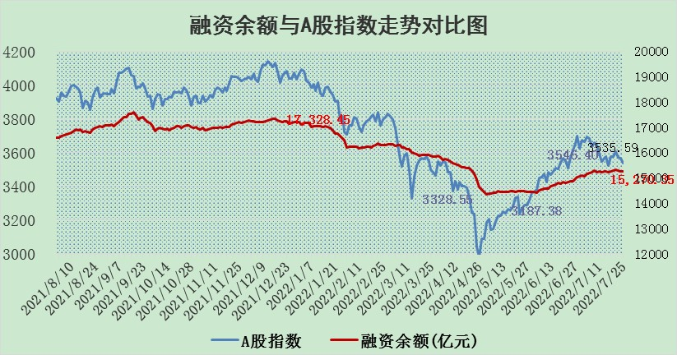

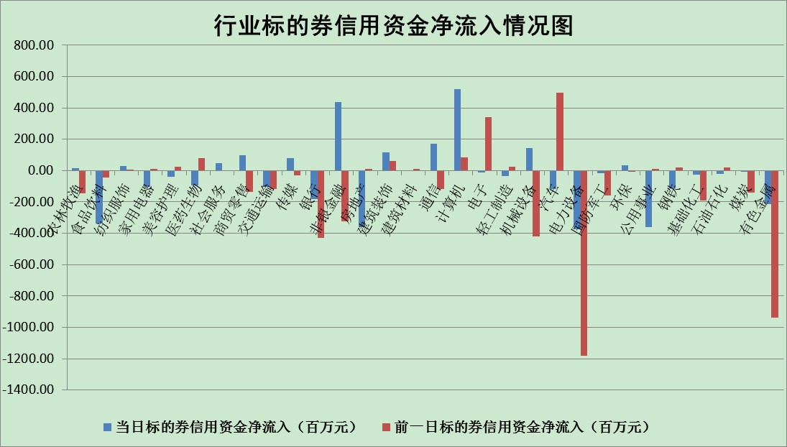

标的基金代码 | 标的基金简称 | 融资余额/市值(%) | 融资余额增幅(%) | 融资买入额/成交金额(%) | （融资余额净增额-融券余额净增额）/市值(‱) | 融券余额降幅(%) | ABS[（融资余额净增额-融券余额净增额）/市值净增额-1](%)
159902 | 华夏中小板ETF | 1.69 | -0.86 | 0.05 | -3.44 | -4.16 | 96.80
159915 | 易方达创业板ETF | 1.33 | -0.46 | 740885.77 | -0.31 | 0.51 | 99.63
159919 | 嘉实沪深300ETF | 5.20 | 1.69 | 4.74 | 9.61 | 7.42 | 119.57
159920 | 华夏恒生ETF | 106.92 | -0.41 | 21.31 | -44.12 | 0.62 | 29.03
159922 | 嘉实中证500ETF | 1.03 | -0.61 | 1.93 | -13.46 | -0.99 | 86.69
159925 | 南方沪深300ETF | 0.05 | -0.45 | 0.00 | -0.02 | 0.00 | 99.96
159928 | 消费ETF | 0.84 | -4.53 | 4.21 | -3.99 | -0.08 | 110.94
159934 | 易方达黄金ETF | 423.24 | 0.06 | 32.15 | 25.66 | 0.00 | 16.46
159939 | 全指信息技术ETF | 0.64 | -2.11 | 5.85 | -1.39 | 0.00 | 98.74
159940 | 全指金融地产ETF | 0.31 | -0.02 | 0.01 | -0.01 | 0.00 | 99.98
159995 | 半导体芯片ETF | 1.99 | -0.63 | 233.98 | -0.90 | 2.11 | 99.38
159997 | 天弘中证电子ETF | 2.52 | 0.17 | 18.35 | 7.03 | 62.90 | 105.63
159998 | 天弘中证计算机主题ETF | 0.16 | -2.04 | 0.01 | -0.33 | 0.00 | 99.36
510050 | 华夏上证50ETF | 11.54 | 0.43 | 131.23 | 5.67 | 3.32 | 118.13
510180 | 华安上证180ETF | 0.49 | 0.35 | 1.06 | 0.12 | -6.50 | 100.22
510880 | 华泰柏瑞红利ETF | 0.24 | 0.32 | 0.21 | -3.10 | -508.55 | 108.53
510900 | 易方达恒生H股ETF | 144.68 | -0.04 | 6.45 | -5.26 | 0.00 | 97.57
511010 | 5年期国债ETF | 0.00 | 0.00 | 0.00 | 0.00 | 0.00 | 100.00
511380 | 可转债及可交换债券ETF | 45.99 | 0.11 | 0.98 | 5.27 | 0.00 | 105.27
512000 | 全指证券ETF | 7.61 | 0.69 | 21.22 | 4.94 | -0.51 | 106.04
512010 | 沪深300医药卫生ETF | 4.21 | -2.80 | 30.87 | -13.66 | -11.23 | 90.87
512070 | 沪深300非银ETF | 3.12 | 1.08 | 21.02 | 2.58 | -6.37 | 102.87
512400 | 南方中证申万有色金属ETF | 1.12 | -2.62 | 1.36 | -6.83 | -5.30 | 94.74
512580 | 广发中证环保产业ETF | 0.41 | -17.62 | 0.18 | -8.05 | 1.82 | 95.92
512660 | 国泰中证军工ETF | 2.64 | 1.14 | 31.77 | 6.37 | 7.46 | 84.80
512800 | 华宝中证银行ETF | 11.30 | 1.01 | 5.28 | 16.85 | 28.10 | 166.32
512980 | 广发中证传媒ETF | 1.67 | 0.15 | 30.84 | 0.99 | 25.63 | 101.02
515030 | 华夏中证新能源汽车ETF | 1.56 | -3.86 | 17.05 | -5.29 | 2.41 | 96.24
515050 | 华夏中证5G通信主题ETF | 1.75 | -0.60 | 193.30 | -0.93 | 2.04 | 99.44
515070 | 华夏中证人工智能ETF | 1.20 | -0.09 | 0.02 | -0.11 | 0.00 | 99.89
标的股票比较指标 |  | 融资余额/流通A股市值(%) | 融资余额增幅(%) | 融资买入额/成交金额(%) | （融资余额净增额-融券余额净增额）/流通A股市值(‱) | 融券余额降幅(%) | ABS[（融资余额净增额-融券余额净增额）/流通A股市值净增额-1](%)
前十名标的个股 |  | 仁东控股 | 方邦股份 | 海油工程 | 世嘉科技 | 煌上煌 | 浪潮软件
 |  | 数码科技 | 贵广网络 | 酒钢宏兴 | 方邦股份 | 凤凰股份 | 昭衍新药
 |  | 中体产业 | 南威软件 | 天宸股份 | 南威软件 | 上海雅仕 | 新易盛
 |  | 尖峰集团 | 绿的谐波 | 南威软件 | 恒宝股份 | 石化机械 | 盛新锂能
 |  | 全柴动力 | 世嘉科技 | 四川长虹 | 福安药业 | 金龙汽车 | 大湖股份
 |  | 景兴纸业 | 中信重工 | 中原高速 | 上海九百 | 凌云股份 | 湖南黄金
 |  | 海兰信 | 赢合科技 | 晨鸣纸业 | 康平科技 | 莱伯泰科 | 宋城演艺
 |  | 云海金属 | 康平科技 | 中原传媒 | 贵广网络 | 国新文化 | 金山办公
 |  | 大立科技 | 协鑫集成 | 青松建化 | 赢合科技 | 中远海特 | 盛德鑫泰
 |  | 联创光电 | 东江环保 | 涪陵电力 | 绿的谐波 | 南大环境 | 机器人
后十名标的个股 |  | 广田集团 | 南都电源 | 碧水源 | 露笑科技 | 乐凯胶片 | 华业香料
 |  | 延安必康 | 露笑科技 | 风范股份 | 南都电源 | 南京熊猫 | 民和股份
 |  | 曙光股份 | 亚星锚链 | 广田集团 | 金固股份 | 双良节能 | 四川长虹
 |  | 龙净环保 | 朗特智能 | 延安必康 | 亚星锚链 | 三角轮胎 | 露笑科技
 |  | 中嘉博创 | 金固股份 | 曙光股份 | 双良节能 | 得润电子 | 中储股份
 |  | 泰禾集团 | 金地集团 | 龙净环保 | 中通客车 | 安徽合力 | 硕贝德
 |  | 苏宁易购 | 老凤祥 | 中嘉博创 | 杉杉股份 | 天富能源 | 恒宝股份
 |  | 中信国安 | 中通客车 | 泰禾集团 | 莱宝高科 | 振华重工 | 徐家汇
 |  | 台海核电 | 东风汽车 | 苏宁易购 | 朗特智能 | 浙江众成 | 厦门港务
 |  | 当代文体 | 创维数字 | 中信国安 | 博敏电子 | 盛屯矿业 | 八亿时空
说明：1.以上普通交易数据和信用交易数据皆以交易日收盘后数据为基准；2.上述标的证券总数据只计算标的证券市场总数据，不包括从标的证券中调出去标的证券数据，所以与交易所公布的总值略有不同； 3.上述行业采用申万一级行业分类；4.以上标的基金和标的个股中比较的6个指标值中：前5个（从左至右）为正向指标，值越大排名越靠前；第6个为逆向指标，值越小，排名越靠前；5.第6个指标中ABS[]表示求绝对值，其主要用于考量信用资金相对净流入对股价相对净变化的贡献程度；6.数据来源：wind，交易所。

